标准格式 (3)
深圳市泰莱科技有限公司 |  |  |  |  |  |  | 附件说明：

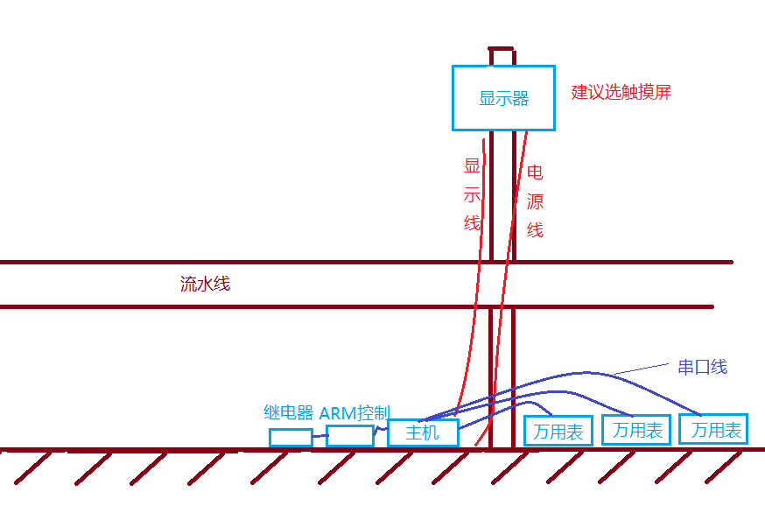
地址：深圳市光明新区马田街道合水口松白路5059号启航大厦12D 报价单号：Q18112801
网址：http://www.taily.cc |  |  |  |  | 日 期：2018/11/28
联系人：王满涛 邮箱：sales@taily.cc
电话：0755-8935 8003【深圳】156 2526 2793【东莞】186 6640 2968

报 价 单

客户: | 东莞市创效自动化科技有限公司 |  | 电话：
地址: | 东莞厚街镇 |  | 传真：
联系人: | 夏灯明 |  | 手机： | 186 7696 3763

序号 | 品名 | 单价 (RMB) | 数量 | 单位 | 合计 (RMB) | 备注
1 | 电池组电流电压测试系统 | 25000.00 | 1 | 套 | 25000.00 | 不包含以下： １.工业无风扇主机（串口x1;USBx4) 包含以下： 1.增值税专用发票3% 2.ARM控制系统 3.多继电器系统 4.上门调试
总计： (RMB) | 25000.00 |  |  |  |  | (小写) | 连线示意图
 | 贰万伍仟元整 |  |  |  |  | (大写)
 |  |  |  |  |  |  |  | 推荐：郭余瑞 3600 * 62% = 2232 (含税）

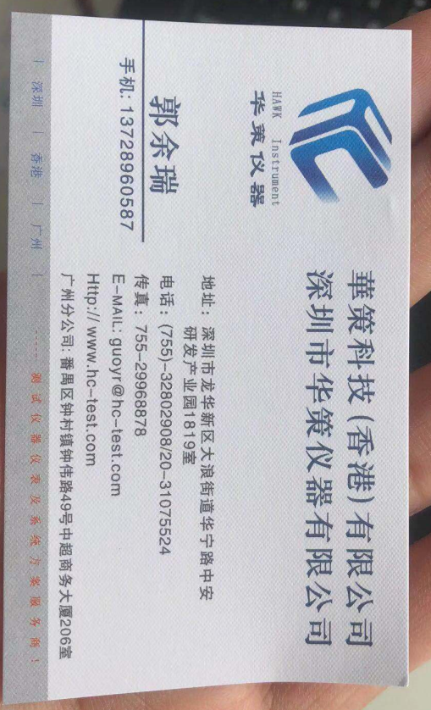

2.交货期:签订后约一月后。
3.交货方式: 在贵公司安装调试成功。
3.付款方式: 预付总计款项的40%(10000元整）作为项目启动与购买材料资金；余额在最终客户稳定运作后，两周内付清。
4.开户行:中国农业银行股份有限公司 深圳软件园支行
5.账号: 41003900040000687 深圳市泰莱科技有限公司
6.报价有效期30天,签后请回传。

